Vendas_Cidades
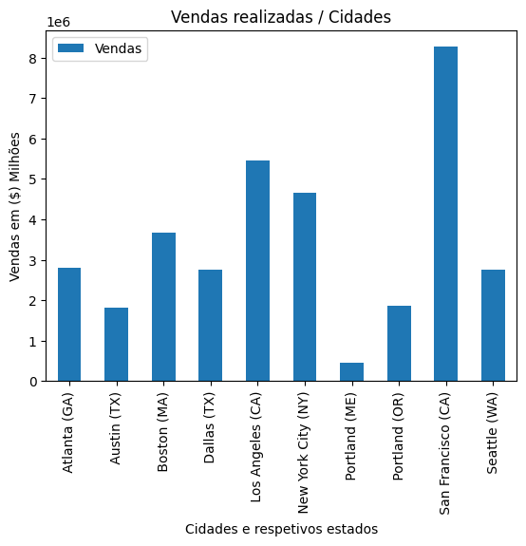
Cidade | Vendas
Atlanta (GA) | 2795498.58
Austin (TX) | 1819581.75
Boston (MA) | 3661642.01
Dallas (TX) | 2767975.4
Los Angeles (CA) | 5452570.8
New York City (NY) | 4664317.43
Portland (ME) | 449758.27
Portland (OR) | 1870732.34
San Francisco (CA) | 8262203.91
Seattle (WA) | 2747755.48

